Sheet1
路径 | 问题描述 | 问题截图1 | 问题截图2 | 处理状态
 | 1. admin里不要临时桌，现在的逻辑做的有点复杂，店员很难操作；我们梳理一下，店员创建桌子后，可对桌子或者座位进行开关操作，如果关闭，则小程序上不可预订，但是无论是否关闭，看板功能都不应该受影响。这里的启用功能可以去掉，改成上述描述的开关 | 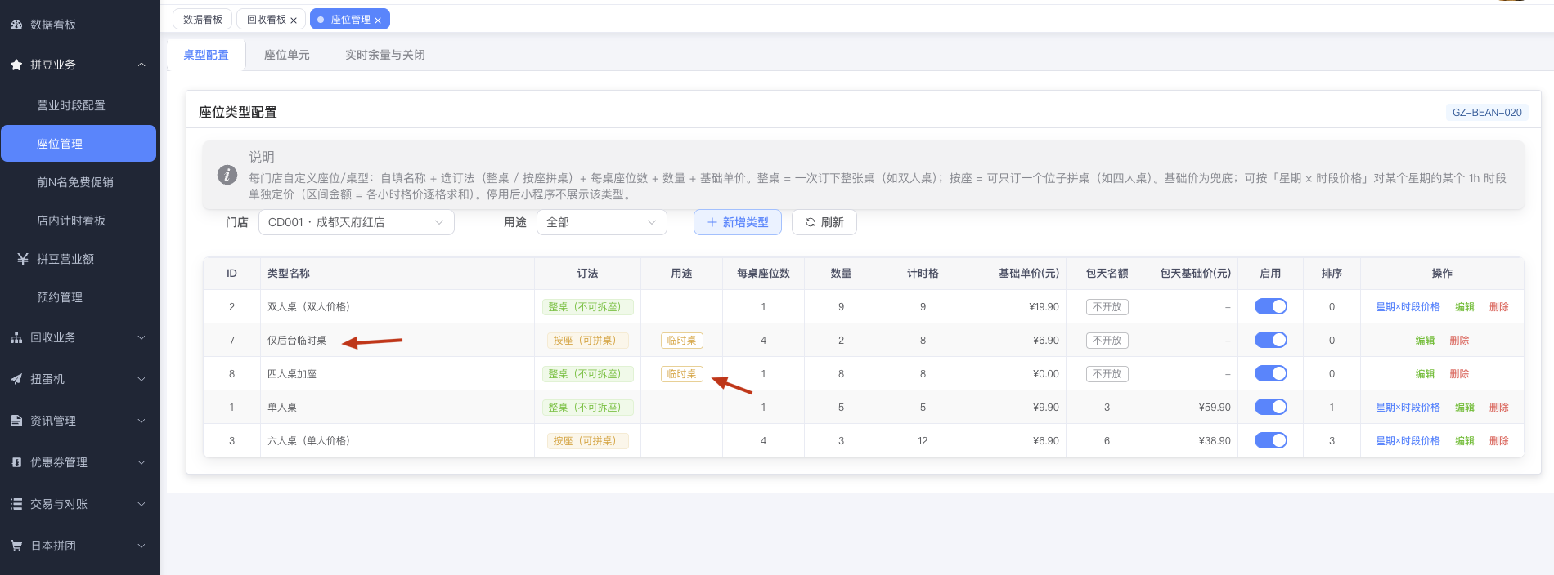 | 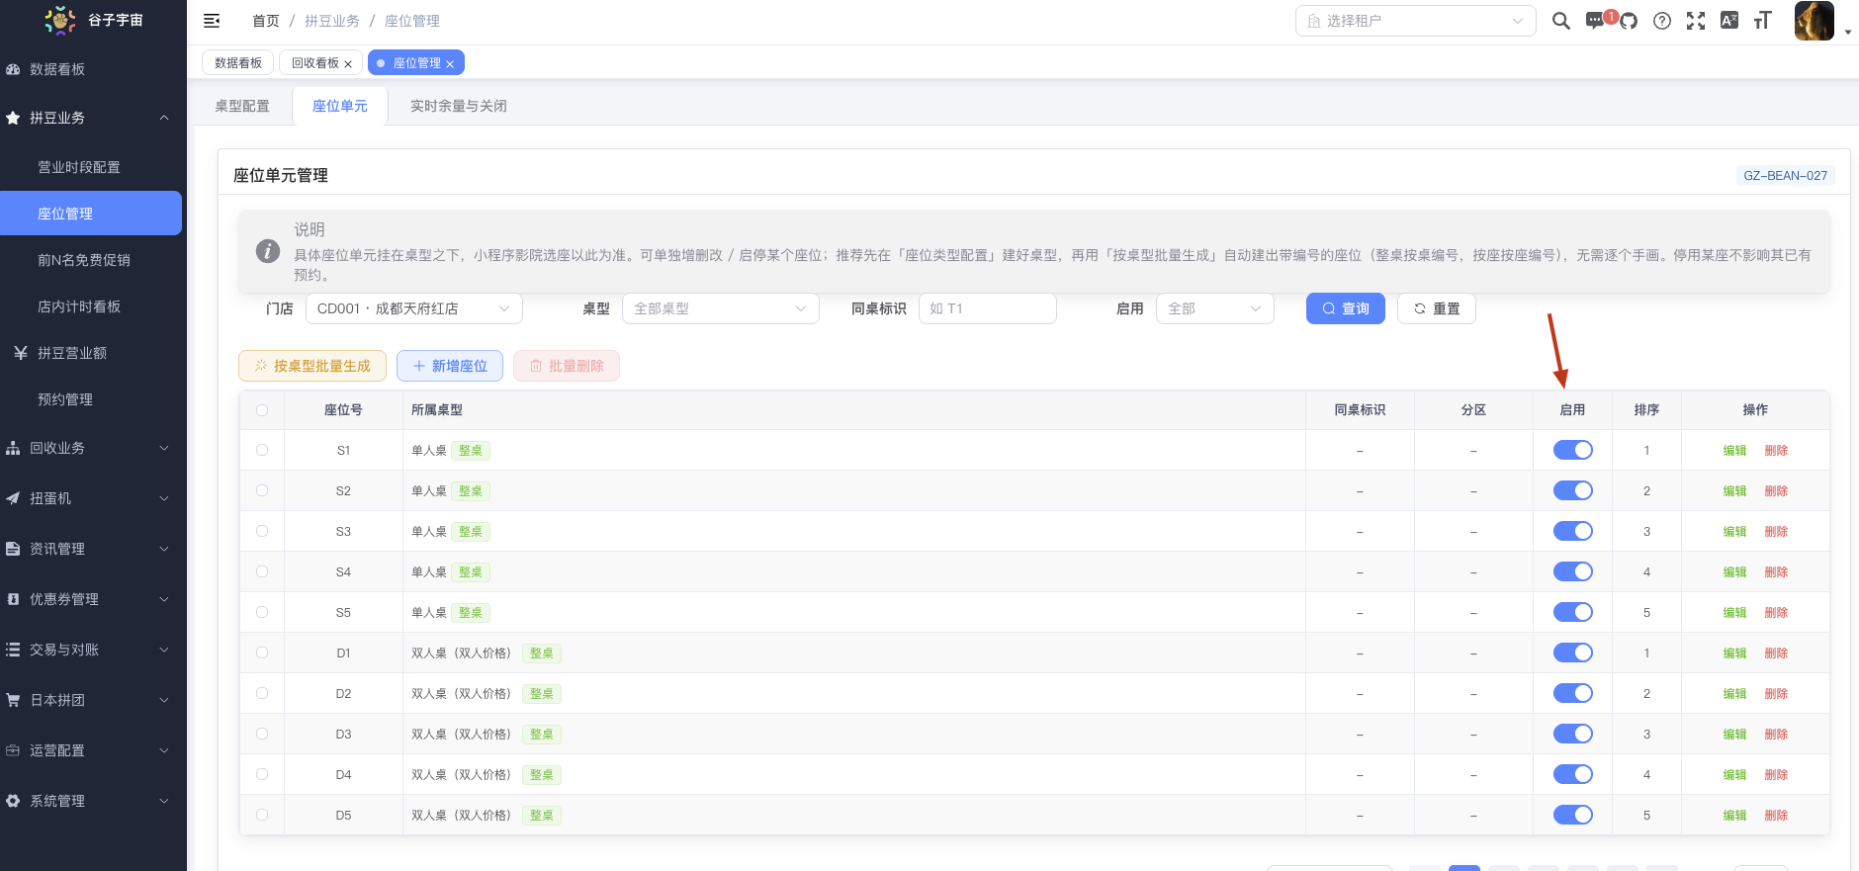 | 已修复(09-26)
 | 1. admin里的所有抽屉或者弹框，点击蒙层就应该能自动关闭 | 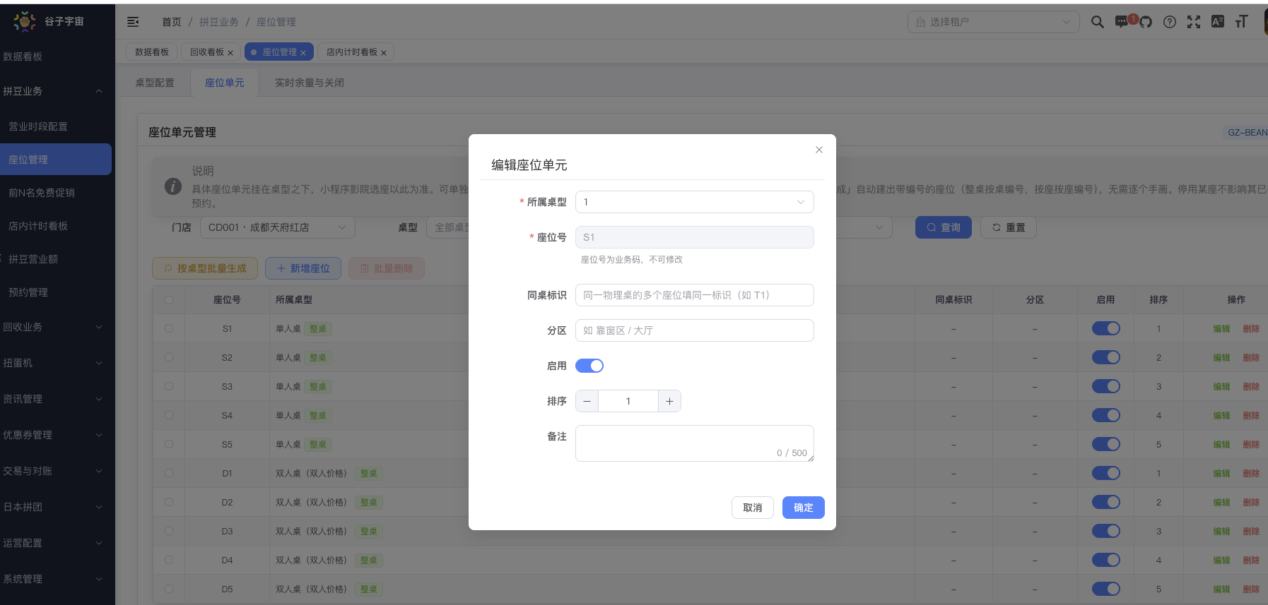 |  | 已修复(09-26)
 | 1. 红框区域，添加一个板块，动态显示小程序看板日期里没有被预订的座位，同时加一个按钮，可以动态让该座位不在小程序上预订 | 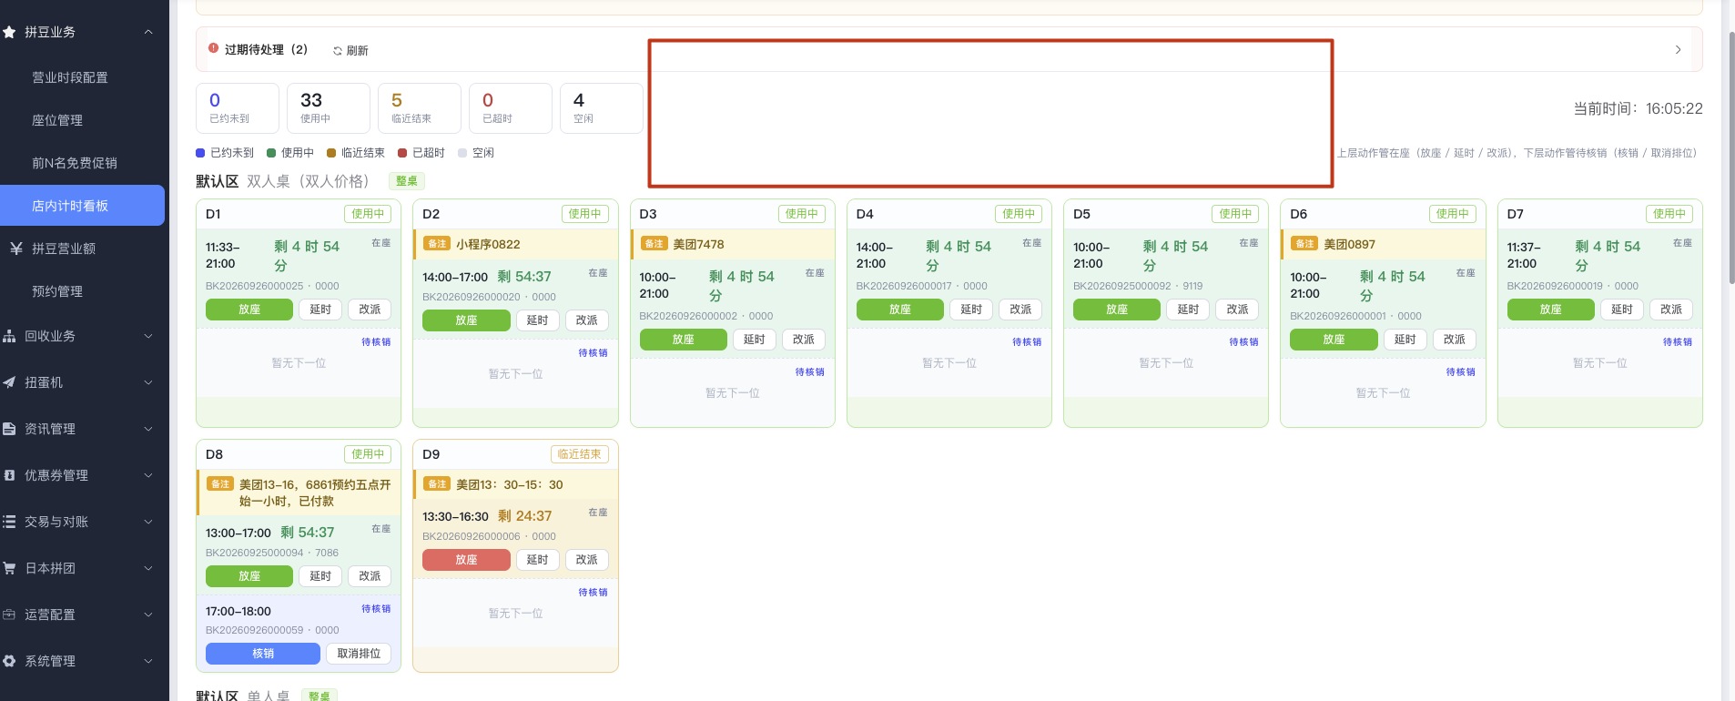 |  | 已修复(09-26)

